Chi tiết địa chất
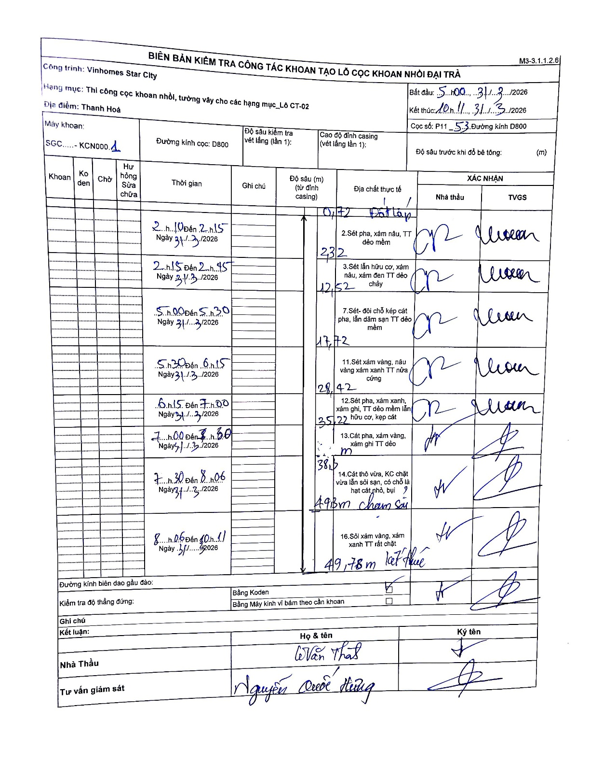
Dự án | Star City Thanh Hóa
Hạng mục | Thi công cọc khoan nhồi, tường vây cho các hạng mục_Lô CT-02
Tên bộ phận | Thanh Hoá
Số hiệu cọc | P11 - 53
Tên Máy khoan | SGC-KCN0001
Đường kính | D800
Bắt đầu thi công | 05:00 31/03/2026
Kết thúc thi công | 10:11 31/03/2026

Địa chất TT | Đường kính | Mô tả lớp thiết kế | Từ (h) | Đến (h) | Cao độ từ | Cao độ đến | T.Gian (h) | Dài (m) | V (m/h) | Ghi chú
1. Đất lấp | D800 | Đất lấp | 02:10 31/03/2026 | 02:15 31/03/2026 | -0.71 | -2.32 | 0.08 | 1.61 | 19.32
2 | D800 | Sét pha, xám nâu, TT dẻo mềm | 02:15 31/03/2026 | 02:45 31/03/2026 | -2.32 | -12.52 | 0.5 | 10.2 | 20.4
3 | D800 | Sét lẫn hữu cơ, xám nâu, xám đen TT dẻo chảy | 05:00 31/03/2026 | 05:30 31/03/2026 | -12.52 | -17.72 | 0.5 | 5.2 | 10.4
4 | D800 | Sét- đôi chỗ kẹp cát pha, lẫn dăm sạn TT dẻo mềm | 05:30 31/03/2026 | 06:15 31/03/2026 | -17.72 | -28.42 | 0.75 | 10.7 | 14.27
5 | D800 | Sét xám vàng, nâu vàng xám xanh TT nửa cứng | 06:15 31/03/2026 | 07:00 31/03/2026 | -28.42 | -35.22 | 0.75 | 6.8 | 9.07
6 | D800 | Sét pha, xám xanh, xám ghi, TT dẻo mềm lẫn hữu cơ, kẹp cát | 07:00 31/03/2026 | 07:30 31/03/2026 | -35.22 | -38.5 | 0.5 | 3.28 | 6.56
7 | D800 | Cát pha, xám vàng, xám ghi TT dẻo | 07:30 31/03/2026 | 08:06 31/03/2026 | -38.5 | -49.3 | 0.6 | 10.8 | 18 | Cham soi
8 | D800 | Cát thô vừa, KC chặt vừa lẫn sỏi sạn, có chỗ là hạt cát nhỏ, bụi | 08:06 31/03/2026 | 10:11 31/03/2026 | -49.3 | -49.78 | 2.08 | 0.48 | 0.23 | ket thuc

ẢNH BIÊN BẢN GỐC

